المؤشرات الكلية

سوق العراق للاوراق المالية
جلسة الاثنين 2026/2/2 |  |  |  | تقرير أسعار الأسهم المتداولة لسوق العراق للأوراق المالية
الجلسة (20)
الاسهم المتداولة المدرجة و OTC |  |  | 827,184,742 |  |  | قيمة الأسهم المتداولة المدرجة و OTC |  | 799,052,626 |  |  | صفقات الشركات المدرجة وOTC | 857
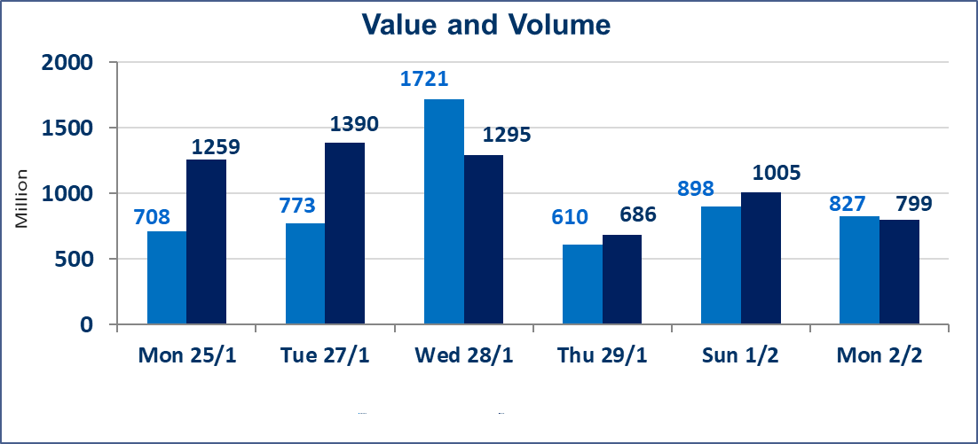
المؤشر60 ISX اليوم | 951.59 |  | نقطة |  |  | المؤشر15 ISX اليوم | 1217.79 | نقطة
المؤشر 60 ISX السابق | 951.84 |  | نقطة |  |  | المؤشر 15 ISX السابق | 1219.96 | نقطة
نسبة التغير | -0.03 |  | % |  |  | نسبة التغير | -0.18 | %
عدد النقاط | -0.25 |  | نقطة |  |  | عدد النقاط | -2.17 | نقطة

الشركات المدرجة | 104 | OTC | 14 | 118 |  | الشركات غير المتداولة المدرجة | 45 | OTC | 11 | 56
الشركات المتداولة | 43 | OTC | 3 | 46 |  | الشركات المرتفعة |  |  | 8
شركات الهيئة العامة |  |  |  | 5 |  | الشركات المنخفضة |  |  | 18
الموقوفة بقرار من هيأة الأوراق المالية |  |  |  | 11
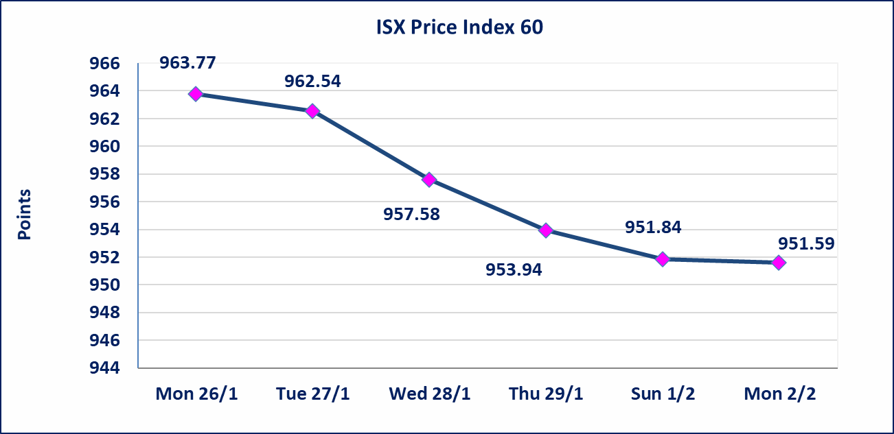
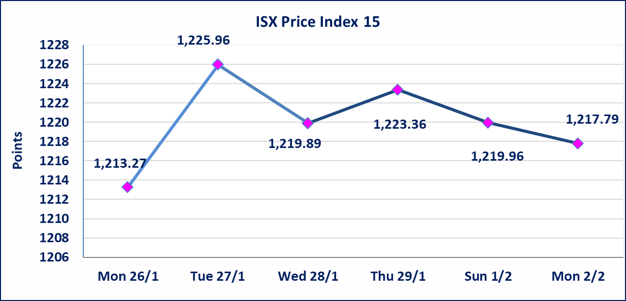

الحد الأعلى والادنى للتغير في السعر | نسبة التغير في المنصة النظامية (15%)، نسبة التغير في المنصة الثانية (20%)، نسبة التغير في المنصة الثالثة (5%) إرتفاعاً وإنخفاضاً من سعر الاغلاق السابق.
Web site : www.isx-iq.net E-mail : info-isx@isx-iq.net |  |  |  |  | 07834000034 - 07711211522 : ص . ب :3607 العلوية الهاتف |  |  |  |  |  | بغداد /الكرادة/ قرب المسرح الوطني /مجاور مصرف الخليج التجاري

نسبة التغير
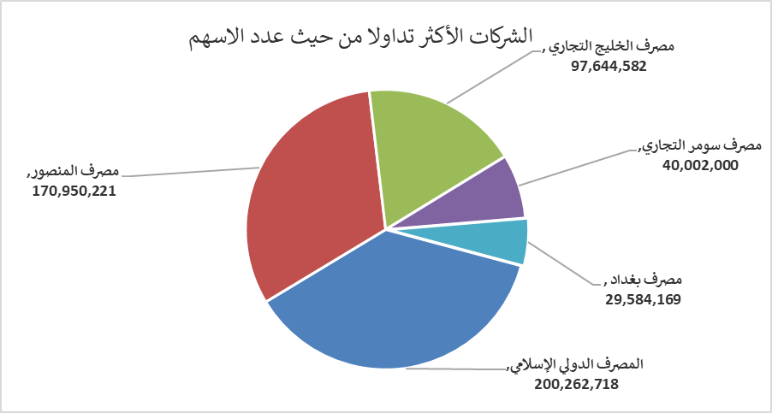
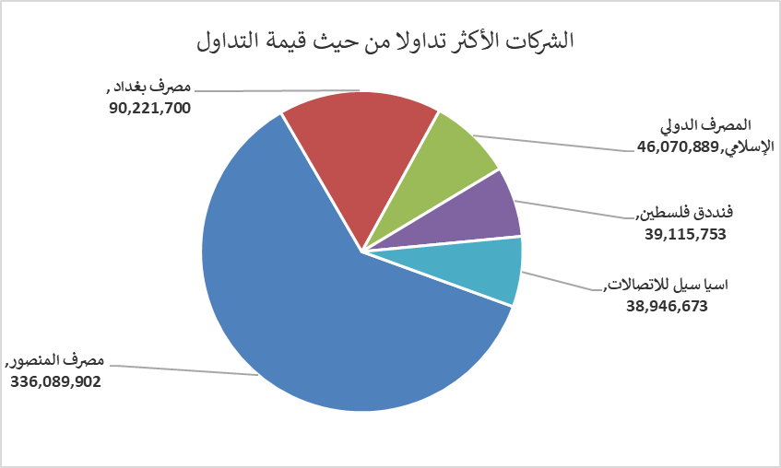
الشركات الأكثر ارتفاعاً وانخفاضاً

نسبة التغير لاسعار الاغلاق الاكثر ارتفاعاً |  |  |  | نسبة التغير لاسعار الاغلاق الاكثر انخفاضاً
اسم الشركة | اغلاق | التغير(%) | الاسهم المتداولة | اسم الشركة | اغلاق | التغير (%) | الاسهم المتداولة
بابل للانتاج الحيواني والنباتي | 7.400 | 8.82 | 509,426 | دار السلام للتأمين | 0.690 | -14.81 | 531,166
العراقية لتصنيع التمور | 2.850 | 3.64 | 1,249 | المصرف الدولي الإسلامي | 0.230 | -14.81 | 200,262,718
المواد الانشائية الحديثة | 1.730 | 3.59 | 2,121,770 | فنددق فلسطين | 20.400 | -3.77 | 1,899,559
المعمورة العقارية | 3.240 | 2.86 | 7,822,860 | مصرف كوردستان الدولي الاسلامي | 1.600 | -3.03 | 61,543
العراقية لانتاج وتسويق اللحوم | 4.600 | 2.22 | 381,213 | الصناعات الالكترونية | 2.210 | -2.64 | 10,928

الشركات الاكثر نشاطا حسب الاسهم المتداولة (حجم التداول) |  |  |  | الشركات الاكثر نشاطا حسب القيمة المتداولة
اسم الشركة | اغلاق | التغير(%) | الاسهم المتداولة | اسم الشركة | اغلاق | التغير (%) | القيمة المتداولة
المصرف الدولي الإسلامي | 0.230 | -14.81 | 200,262,718 | مصرف المنصور | 1.980 | 1.54 | 336,089,902
مصرف المنصور | 1.980 | 1.54 | 170,950,221 | مصرف بغداد | 3.030 | -1.94 | 90,221,700
مصرف الخليج التجاري | 0.280 | 0.00 | 97,644,582 | المصرف الدولي الإسلامي | 0.230 | -14.81 | 46,070,889
مصرف سومر التجاري | 0.120 | 0.00 | 40,002,000 | فنددق فلسطين | 20.400 | -3.77 | 39,115,753
مصرف بغداد | 3.030 | -1.94 | 29,584,169 | اسيا سيل للاتصالات | 14.750 | -0.27 | 38,946,673

